Graphique 1
Titre | Principaux métaux stratégiques dans une batterie lithium-ion
Notes | Illustration pour une batterie de 75 kWh avec des anodes en graphite. NMC : nickel-manganèse-cobalt (les chiffres renvoient au pourcentage respectif des éléments) ; NCA : nickel-cobalt-aluminium ; LFP : lithium-fer-phosphate ; LMO : lithium-manganèse-oxyde. Voir l’encadré 1 pour plus de détails.
Source | Agence internationale de l’énergie (AIE, 2021).

 |  | Cobalt | Cuivre | Graphite | Lithium | Manganèse | Nickel
 | LMO | 0 | 37 | 63 | 8 | 104 | 0
 | LFP | 0 | 39 | 76 | 8 | 0 | 0
 | NMC 811 | 6 | 23 | 65 | 8 | 5 | 44
 | NMC 622 | 14 | 25 | 66 | 9 | 13 | 39
 | NMC 532 | 15 | 28 | 68 | 10 | 21 | 38
 | NMC 333 | 27 | 28 | 68 | 11 | 25 | 27
 | NCA+ | 4 | 24 | 68 | 8 | 0 | 56
 | NCA | 10 | 24 | 68 | 8 | 0 | 51

Graphique 2
Titre | Parts de marché des différentes chimies de batteries utilisées pour les véhicules électriques
Notes | LFP = lithium-fer-phosphate ; LMFP = lithium-manganèse-fer-phosphate ; NMC = lithium-nickel-cobalt ; NCA = lithium-nickel-cobalt-aluminium ; NMCA = lithium-nickel-manganèse-cobalt-aluminium ; LNO = lithium-nickel-oxyde ; LNMO = lithium-nickel-manganèse-oxyde. Nickel (-) = faible teneur en nickel (inclut NMC 333 et NMC 532, voir encadré 1) ; Nickel (+) = forte teneur en nickel (inclut NMC 622, NMC 721, NMC 811, NCA, NMCA, LNO). Manganèse (+) = forte teneur en manganèse (inclut LNMO et NMC riche en lithium-manganèse (LMR-NMC)). Si(-)-Gr = silicone-graphite avec faible teneur en silicone (5 %). Si-Gr = silicone-graphite avec teneur moyenne en silicone (5 %-50 %). Si(+)-Gr = silicone-graphite avec forte teneur en silicone (> 50 %).
Source | AIE (2024b).

 |  |  | 2020 | 2023 | 2030 | 2035 | 2040 |  |  | 2020 | 2023 | 2030 | 2035 | 2040
 | Cathode | Nickel (-) | 15.68 | 6.11 |  |  |  | Anode | Graphite | 79.73 | 70.6 | 63.87 | 52.9 | 36.78
 | Cathode | Nickel (+) | 73.09 | 53.94 | 50.85 | 42.9 | 38.69 | Anode | Si(-)-Gr | 17.95 | 16.91 | 10.08 | 3.88 | 4.01
 | Cathode | Manganèse (+) |  |  | 3.03 | 8.15 | 13.24 | Anode | Si-Gr | 2.32 | 12.49 | 18.93 | 22.22 | 21.42
 | Cathode | LFP / LMFP | 11.24 | 39.95 | 43.16 | 44.07 | 39.85 | Anode | Si(+)-Gr |  |  | 4.19 | 11.85 | 15.96
 | Cathode | Sodium-ion |  |  | 2.96 | 4.88 | 8.21 | Anode | Lithium métal |  |  |  | 4.18 | 13.9
 |  |  |  |  |  |  |  | Anode | Carbone dur |  |  | 2.92 | 4.97 | 7.94

Cathode
 | Nickel (-) | Nickel (+) | Manganèse (+) | LFP / LMFP | Sodium-ion
2020 | 15.68 | 73.09 |  | 11.24
2023 | 6.11 | 53.94 |  | 39.95
2030 |  | 50.85 | 3.03 | 43.16 | 2.96
2035 |  | 42.9 | 8.15 | 44.07 | 4.88
2040 |  | 38.69 | 13.24 | 39.85 | 8.21
Anode
 | Graphite | Si(-)-Gr | Si-Gr | Si(+)-Gr | Lithium métal | Carbone dur
2020 | 79.73 | 17.95 | 2.32
2023 | 70.6 | 16.91 | 12.49
2030 | 63.87 | 10.08 | 18.93 | 4.19 |  | 2.92
2035 | 52.9 | 3.88 | 22.22 | 11.85 | 4.18 | 4.97
2040 | 36.78 | 4.01 | 21.42 | 15.96 | 13.9 | 7.94

Graphique 3
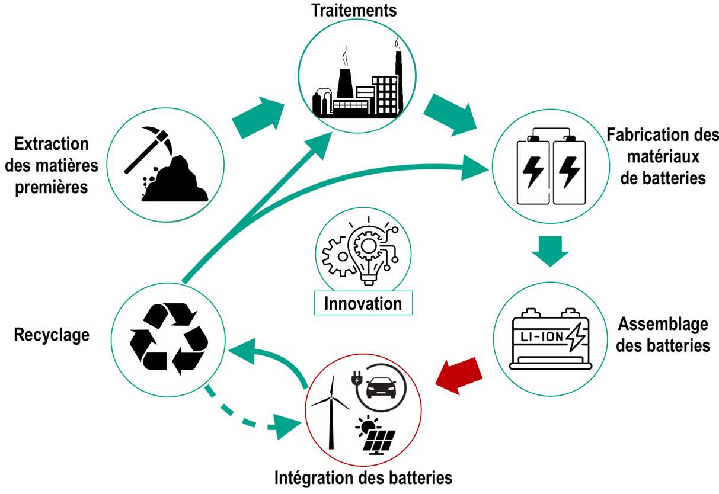
Titre | Chaîne de valeur des batteries lithium-ion
Source | Auteurs.

Graphique 4
Titre | Principaux pays producteurs des minerais pour les batteries lithium-ion
Notes | Les nuances de vert indiquent l’importance des pays dans la production des minerais (2023) composant les batteries lithium-ion. Cette importance est calculée comme la moyenne des productions (normalisées entre 0 et 1) des différents minerais (i.e., bauxite, cobalt, cuivre, graphite, lithium, manganèse, nickel).
Source | USGS (United States Geological Survey, Mineral Commodity Summaries).

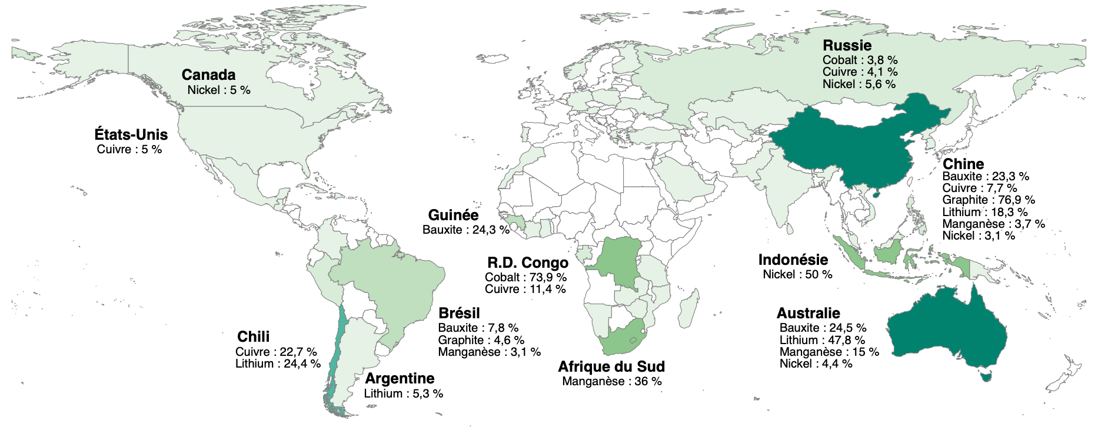
 | Pays | Minerais | Part de la production mondiale
 | Chine | Bauxite | 23.25
 | Australie | Bauxite | 24.5
 | Guinée | Bauxite | 24.25
 | Brésil | Bauxite | 7.75
 | Russie | Cobalt | 3.8260869565
 | R.D. Congo | Cobalt | 73.913043478
 | Russie | Cuivre | 4.1363636364
 | Chine | Cuivre | 7.7272727273
 | R.D. Congo | Cuivre | 11.363636364
 | Chili | Cuivre | 22.727272727
 | Etats-Unis | Cuivre | 5
 | Chine | Graphite | 76.875
 | Brésil | Graphite | 4.5625
 | Chine | Lithium | 18.333333333
 | Australie | Lithium | 47.777777778
 | Argentine | Lithium | 5.3333333333
 | Chili | Lithium | 24.444444444
 | Chine | Manganèse | 3.7
 | Australie | Manganèse | 15
 | Afrique du Sud | Manganèse | 36
 | Brésil | Manganèse | 3.1
 | Russie | Nickel | 5.5555555556
 | Chine | Nickel | 3.0555555556
 | Indonésie | Nickel | 50
 | Australie | Nickel | 4.4444444444
 | Canada | Nickel | 5

Graphique 5a - 1
Titre | Production et flux commerciaux des minerais
Sous-titre | (a) - Production, 1995-2000
Notes | Les minerais sont indiqués par les cercles ocres. « Al » : aluminium/bauxite ; « Co » : cobalt ; « Cu » : cuivre ; « Gr » : graphite naturel ; « Li » : lithium ; « Mn » : manganèse ; « Ni » : nickel. Les cercles gris contenant les codes ISO représentent les pays/groupe de pays. « AUS » : Australie ; « CHL » : Chili ; « CHN » : Chine ; « COD » : République Démocratique du Congo ; « JPN » : Japon ; « UE » : Union européenne ; « USA » : États-Unis. Pour des raisons de lisibilité, seuls les principaux pays sont représentés. L’épaisseur des flèches renvoie à la part de marché du pays concerné. L’importance « globale » du pays (somme de toutes les parts de marché) est indiquée par la taille de son cercle.
Source | Auteurs à partir des données de USGS (production) et BACI (importations).

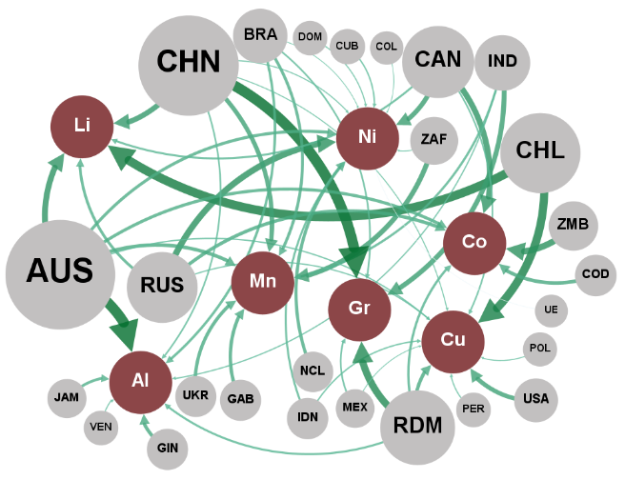
 | 1995 - 2000
 | Noeuds du réseau |  |  | Liens du réseau
 | ID | Label | Attribut | Source | Cible | Poids
 | CHN | CHN | Pays | CHN | Graphite | 38.0
 | AUS | AUS | Pays | AUS | Bauxite | 37.5
 | CHL | CHL | Pays | CHL | Lithium | 31.9
 | RDM | RDM | Pays | CHL | Cuivre | 29.7
 | ZMB | ZMB | Pays | RDM | Graphite | 26.0
 | RUS | RUS | Pays | ZMB | Cobalt | 22.9
 | CAN | CAN | Pays | RUS | Nickel | 22.7
 | ZAF | ZAF | Pays | AUS | Lithium | 21.2
 | IND | IND | Pays | CAN | Cobalt | 20.9
 | USA | USA | Pays | CHN | Lithium | 19.2
 | COD | COD | Pays | ZAF | Manganèse | 17.9
 | GIN | GIN | Pays | IND | Graphite | 17.7
 | GAB | GAB | Pays | CAN | Nickel | 17.2
 | UKR | UKR | Pays | USA | Cuivre | 15.9
 | NCL | NCL | Pays | CHN | Manganèse | 15.8
 | BRA | BRA | Pays | COD | Cobalt | 13.0
 | JAM | JAM | Pays | AUS | Manganèse | 12.8
 | IDN | IDN | Pays | RDM | Cuivre | 12.7
 | MEX | MEX | Pays | GIN | Bauxite | 12.6
 | CUB | CUB | Pays | GAB | Manganèse | 12.4
 | PER | PER | Pays | RUS | Cobalt | 12.4
 | VEN | VEN | Pays | UKR | Manganèse | 12.3
 | DOM | DOM | Pays | NCL | Nickel | 11.6
 | POL | POL | Pays | AUS | Cobalt | 11.3
 | COL | COL | Pays | AUS | Nickel | 11.0
 | UE | UE | Pays | BRA | Manganèse | 10.7
 | Graphite | Gr. | Minerais | RUS | Lithium | 10.2
 | Bauxite | Al. | Minerais | JAM | Bauxite | 9.9
 | Lithium | Li. | Minerais | BRA | Bauxite | 9.3
 | Cuivre | Cu. | Minerais | RDM | Cobalt | 8.7
 | Cobalt | Co. | Minerais | IND | Manganèse | 8.4
 | Nickel | Ni. | Minerais | RDM | Bauxite | 7.6
 | Manganèse | Mn. | Minerais | IDN | Nickel | 7.5
 |  |  |  | CAN | Lithium | 7.4
 |  |  |  | BRA | Graphite | 6.2
 |  |  |  | MEX | Graphite | 6.2
 |  |  |  | CHN | Bauxite | 6.0
 |  |  |  | CAN | Cuivre | 5.9
 |  |  |  | IDN | Cuivre | 5.2
 |  |  |  | CUB | Nickel | 5.1
 |  |  |  | AUS | Cuivre | 4.9
 |  |  |  | IND | Bauxite | 4.6
 |  |  |  | RUS | Cuivre | 4.6
 |  |  |  | PER | Cuivre | 4.4
 |  |  |  | VEN | Bauxite | 4.2
 |  |  |  | DOM | Nickel | 4.1
 |  |  |  | CHN | Nickel | 4.0
 |  |  |  | CHN | Cuivre | 3.8
 |  |  |  | POL | Cuivre | 3.6
 |  |  |  | MEX | Cuivre | 3.1
 |  |  |  | ZAF | Nickel | 3.1
 |  |  |  | BRA | Nickel | 3.0
 |  |  |  | COL | Nickel | 2.8
 |  |  |  | UE | Nickel | 2.1

Graphique 5a - 2
Titre | Production et flux commerciaux des minerais
Sous-titre | (a) - Production, 2017-2022
Notes | Les minerais sont indiqués par les cercles ocres. « Al » : aluminium/bauxite ; « Co » : cobalt ; « Cu » : cuivre ; « Gr » : graphite naturel ; « Li » : lithium ; « Mn » : manganèse ; « Ni » : nickel. Les cercles gris contenant les codes ISO représentent les pays/groupe de pays. « AUS » : Australie ; « CHL » : Chili ; « CHN » : Chine ; « COD » : République Démocratique du Congo ; « JPN » : Japon ; « UE » : Union européenne ; « USA » : États-Unis. Pour des raisons de lisibilité, seuls les principaux pays sont représentés. L’épaisseur des flèches renvoie à la part de marché du pays concerné. L’importance « globale » du pays (somme de toutes les parts de marché) est indiquée par la taille de son cercle.
Source | Auteurs à partir des données de USGS (production) et BACI (importations).

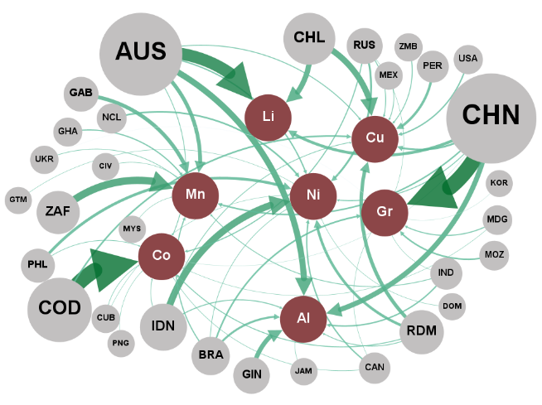
 | 2017 - 2022
 | Noeuds du réseau |  |  | Liens du réseau
 | ID | Label | Attribut | Source | Cible | Poids
 | CHN | CHN | Pays | CHN | Graphite | 68.4
 | COD | COD | Pays | COD | Cobalt | 66.6
 | AUS | AUS | Pays | AUS | Lithium | 53.0
 | ZAF | ZAF | Pays | ZAF | Manganèse | 32.7
 | IDN | IDN | Pays | IDN | Nickel | 30.1
 | CHL | CHL | Pays | AUS | Bauxite | 26.7
 | GIN | GIN | Pays | CHL | Cuivre | 26.4
 | GAB | GAB | Pays | CHL | Lithium | 23.4
 | RDM | RDM | Pays | CHN | Bauxite | 22.3
 | PHL | PHL | Pays | GIN | Bauxite | 20.0
 | PER | PER | Pays | AUS | Manganèse | 16.7
 | BRA | BRA | Pays | GAB | Manganèse | 16.6
 | RUS | RUS | Pays | RDM | Cuivre | 15.7
 | NCL | NCL | Pays | CHN | Lithium | 12.6
 | MOZ | MOZ | Pays | PHL | Nickel | 12.2
 | IND | IND | Pays | RDM | Nickel | 11.8
 | CAN | CAN | Pays | PER | Cuivre | 11.0
 | USA | USA | Pays | BRA | Bauxite | 8.9
 | GHA | GHA | Pays | RUS | Nickel | 8.6
 | MDG | MDG | Pays | CHN | Cuivre | 8.2
 | ZMB | ZMB | Pays | COD | Cuivre | 7.2
 | MEX | MEX | Pays | NCL | Nickel | 7.1
 | UKR | UKR | Pays | BRA | Graphite | 7.1
 | CUB | CUB | Pays | MOZ | Graphite | 6.8
 | JAM | JAM | Pays | CHN | Manganèse | 6.5
 | CIV | CIV | Pays | IND | Bauxite | 5.9
 | MYS | MYS | Pays | CAN | Nickel | 5.9
 | DOM | DOM | Pays | USA | Cuivre | 5.9
 | PNG | PNG | Pays | AUS | Nickel | 5.7
 | GTM | GTM | Pays | GHA | Manganèse | 5.4
 | KOR | KOR | Pays | BRA | Manganèse | 4.9
 | Graphite | Gr. | Minerais | RUS | Cobalt | 4.6
 | Cobalt | Co. | Minerais | MDG | Graphite | 4.6
 | Lithium | Li. | Minerais | IDN | Bauxite | 4.2
 | Manganèse | Mn. | Minerais | AUS | Cuivre | 4.1
 | Nickel | Ni. | Minerais | RDM | Cobalt | 4.0
 | Bauxite | Al. | Minerais | RUS | Cuivre | 3.9
 | Cuivre | Cu. | Minerais | CHN | Nickel | 3.9
 |  |  |  | ZMB | Cuivre | 3.8
 |  |  |  | IND | Manganèse | 3.5
 |  |  |  | RDM | Bauxite | 3.5
 |  |  |  | MEX | Cuivre | 3.5
 |  |  |  | AUS | Cobalt | 3.4
 |  |  |  | IDN | Cuivre | 3.2
 |  |  |  | UKR | Manganèse | 2.9
 |  |  |  | IDN | Cobalt | 2.8
 |  |  |  | PHL | Cobalt | 2.7
 |  |  |  | BRA | Nickel | 2.6
 |  |  |  | CUB | Cobalt | 2.5
 |  |  |  | CAN | Cobalt | 2.3
 |  |  |  | JAM | Bauxite | 2.1
 |  |  |  | CIV | Manganèse | 2.0
 |  |  |  | MYS | Manganèse | 2.0
 |  |  |  | DOM | Nickel | 2.0
 |  |  |  | PNG | Cobalt | 1.9
 |  |  |  | GTM | Nickel | 1.9
 |  |  |  | IND | Graphite | 1.8
 |  |  |  | MDG | Cobalt | 1.8
 |  |  |  | CUB | Nickel | 1.8
 |  |  |  | CAN | Graphite | 1.8
 |  |  |  | RUS | Graphite | 1.8
 |  |  |  | CHN | Cobalt | 1.5
 |  |  |  | KOR | Graphite | 1.5
 |  |  |  | UKR | Graphite | 1.2

Graphique 5b - 1
Titre | Production et flux commerciaux des minerais
Sous-titre | (b) - Flux commerciaux (importations), 1995-2000
Notes | Les minerais sont indiqués par les cercles ocres. « Al » : aluminium/bauxite ; « Co » : cobalt ; « Cu » : cuivre ; « Gr » : graphite naturel ; « Li » : lithium ; « Mn » : manganèse ; « Ni » : nickel. Les cercles gris contenant les codes ISO représentent les pays/groupe de pays. « AUS » : Australie ; « CHL » : Chili ; « CHN » : Chine ; « COD » : République Démocratique du Congo ; « JPN » : Japon ; « UE » : Union européenne ; « USA » : États-Unis. Pour des raisons de lisibilité, seuls les principaux pays sont représentés. L’épaisseur des flèches renvoie à la part de marché du pays concerné. L’importance « globale » du pays (somme de toutes les parts de marché) est indiquée par la taille de son cercle.
Source | Auteurs à partir des données de USGS (production) et BACI (importations).

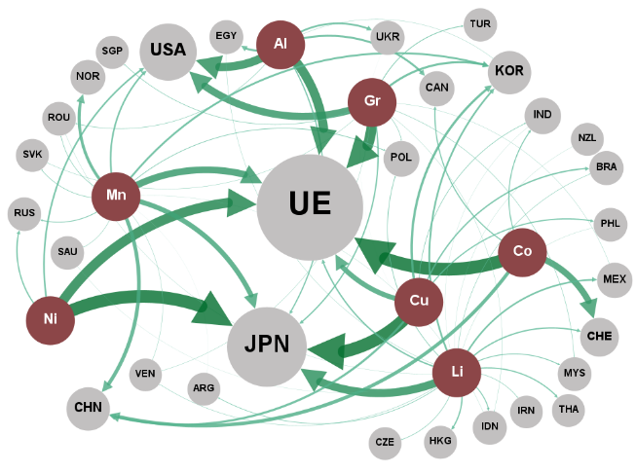
 | 1995 - 2000
 | Noeuds du réseau |  |  | Liens du réseau
 | ID | Label | Attribut | Source | Cible | Poids
 | Cobalt | Co. | Minerais | Aluminium | UE | 34.0
 | Nickel | Ni. | Minerais | Aluminium | USA | 31.2
 | Cuivre | Cu. | Minerais | Aluminium | EGY | 7.6
 | Graphite | Gr. | Minerais | Aluminium | CAN | 7.5
 | Aluminium | Al. | Minerais | Aluminium | UKR | 6.7
 | Lithium | Li. | Minerais | Aluminium | JPN | 4.6
 | Manganèse | Mn. | Minerais | Aluminium | ROU | 1.7
 | UE | UE | Pays | Aluminium | KOR | 1.0
 | JPN | JPN | Pays | Aluminium | TJK | 0.7
 | USA | USA | Pays | Cobalt | UE | 47.8
 | CHE | CHE | Pays | Cobalt | CHE | 23.6
 | CHN | CHN | Pays | Cobalt | CHN | 12.8
 | IND | IND | Pays | Cobalt | CAN | 4.0
 | NOR | NOR | Pays | Cobalt | IND | 3.7
 | NES_Asia | Asie+ | Pays | Cobalt | NOR | 2.4
 | KOR | KOR | Pays | Cuivre | JPN | 47.0
 | EGY | EGY | Pays | Cuivre | UE | 18.7
 | CAN | CAN | Pays | Cuivre | KOR | 8.8
 | UKR | UKR | Pays | Cuivre | CHN | 8.2
 | MEX | MEX | Pays | Cuivre | BRA | 5.1
 | BRA | BRA | Pays | Cuivre | PHL | 4.4
 | POL | POL | Pays | Cuivre | IND | 2.1
 | RUS | RUS | Pays | Lithium | JPN | 27.7
 | PHL | PHL | Pays | Lithium | NES_Asia | 10.0
 | HKG | HKG | Pays | Lithium | KOR | 6.0
 | THA | THA | Pays | Lithium | MEX | 5.7
 | NZL | NZL | Pays | Lithium | UE | 4.8
 | IDN | IDN | Pays | Lithium | CHE | 4.5
 | TUR | TUR | Pays | Lithium | HKG | 4.4
 | MYS | MYS | Pays | Lithium | THA | 3.9
 | SGP | SGP | Pays | Lithium | IDN | 3.2
 | SAU | SAU | Pays | Lithium | MYS | 2.9
 | ARG | ARG | Pays | Lithium | POL | 2.2
 | SVK | SVK | Pays | Lithium | ARG | 2.0
 | LTU | LTU | Pays | Lithium | CZE | 1.8
 | ROU | ROU | Pays | Lithium | IRN | 1.7
 | CZE | CZE | Pays | Lithium | BRA | 1.5
 | IRN | IRN | Pays | Lithium | VEN | 1.3
 | BGR | BGR | Pays | Lithium | EGY | 1.0
 | VEN | VEN | Pays | Lithium | MLI | 0.8
 | AUS | AUS | Pays | Lithium | ISR | 0.7
 | HRV | HRV | Pays | Lithium | COL | 0.7
 | MLI | MLI | Pays | Lithium | ROU | 0.7
 | ISR | ISR | Pays | Lithium | PHL | 0.7
 | COL | COL | Pays | Lithium | PRK | 0.6
 | TJK | TJK | Pays | Lithium | NZL | 0.6
 | PRK | PRK | Pays | Lithium | LKA | 0.6
 | LKA | LKA | Pays | Lithium | SAU | 0.6
 | BGD | BGD | Pays | Lithium | IND | 0.6
 | CHL | CHL | Pays | Lithium | BGD | 0.5
 | PAK | PAK | Pays | Lithium | CHL | 0.5
 | ARE | ARE | Pays | Lithium | PAK | 0.4
 | TZA | TZA | Pays | Lithium | UKR | 0.4
 | PER | PER | Pays | Lithium | ARE | 0.4
 | BFA | BFA | Pays | Lithium | TZA | 0.4
 | GTM | GTM | Pays | Lithium | PER | 0.3
 |  |  |  | Lithium | HRV | 0.3
 |  |  |  | Lithium | BFA | 0.3
 |  |  |  | Lithium | GTM | 0.3
 |  |  |  | Manganèse | UE | 25.4
 |  |  |  | Manganèse | JPN | 18.3
 |  |  |  | Manganèse | CHN | 13.6
 |  |  |  | Manganèse | NOR | 10.8
 |  |  |  | Manganèse | KOR | 7.2
 |  |  |  | Manganèse | USA | 6.0
 |  |  |  | Manganèse | RUS | 2.9
 |  |  |  | Manganèse | POL | 2.5
 |  |  |  | Manganèse | SVK | 2.0
 |  |  |  | Manganèse | ROU | 1.9
 |  |  |  | Manganèse | SAU | 1.4
 |  |  |  | Manganèse | VEN | 1.2
 |  |  |  | Manganèse | IDN | 0.7
 |  |  |  | Manganèse | NES_Asia | 0.5
 |  |  |  | Manganèse | ARG | 0.5
 |  |  |  | Graphite | UE | 39.2
 |  |  |  | Graphite | USA | 27.2
 |  |  |  | Graphite | KOR | 7.9
 |  |  |  | Graphite | JPN | 4.9
 |  |  |  | Graphite | TUR | 2.9
 |  |  |  | Graphite | NES_Asia | 2.5
 |  |  |  | Graphite | SGP | 2.0
 |  |  |  | Graphite | POL | 1.8
 |  |  |  | Graphite | MYS | 1.6
 |  |  |  | Graphite | SVK | 1.2
 |  |  |  | Graphite | VEN | 1.1
 |  |  |  | Graphite | MEX | 1.0
 |  |  |  | Graphite | IDN | 0.9
 |  |  |  | Nickel | JPN | 47.3
 |  |  |  | Nickel | UE | 36.5
 |  |  |  | Nickel | USA | 6.1
 |  |  |  | Nickel | RUS | 4.7

Graphique 5b - 2
Titre | Production et flux commerciaux des minerais
Sous-titre | (b) - Flux commerciaux (importations), 2017-2022
Notes | Les minerais sont indiqués par les cercles ocres. « Al » : aluminium/bauxite ; « Co » : cobalt ; « Cu » : cuivre ; « Gr » : graphite naturel ; « Li » : lithium ; « Mn » : manganèse ; « Ni » : nickel. Les cercles gris contenant les codes ISO représentent les pays/groupe de pays. « AUS » : Australie ; « CHL » : Chili ; « CHN » : Chine ; « COD » : République Démocratique du Congo ; « JPN » : Japon ; « UE » : Union européenne ; « USA » : États-Unis. Pour des raisons de lisibilité, seuls les principaux pays sont représentés. L’épaisseur des flèches renvoie à la part de marché du pays concerné. L’importance « globale » du pays (somme de toutes les parts de marché) est indiquée par la taille de son cercle.
Source | Auteurs à partir des données de USGS (production) et BACI (importations).

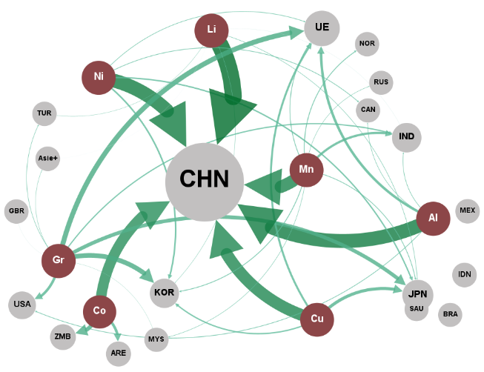
 | 2017 - 2022
 | Noeuds du réseau |  |  | Liens du réseau
 | ID | Label | Attribut | Source | Cible | Poids
 | Lithium | Li. | Minerais | Aluminium | CHN | 70.7
 | Aluminium | Al. | Minerais | Aluminium | UE | 12.6
 | Nickel | Ni. | Minerais | Aluminium | USA | 3.3
 | Manganèse | Mn. | Minerais | Aluminium | UKR | 2.9
 | Cuivre | Cu. | Minerais | Aluminium | IND | 2.8
 | Cobalt | Co. | Minerais | Aluminium | CAN | 2.5
 | Graphite | Gr. | Minerais | Cobalt | CHN | 53.0
 | CHN | CHN | Pays | Cobalt | ZMB | 20.1
 | IND | IND | Pays | Cobalt | ARE | 13.3
 | UE | UE | Pays | Cuivre | CHN | 60.1
 | KOR | KOR | Pays | Cuivre | JPN | 15.6
 | ZMB | ZMB | Pays | Cuivre | UE | 9.9
 | JPN | JPN | Pays | Cuivre | KOR | 6.6
 | USA | USA | Pays | Lithium | CHN | 86.5
 | ARE | ARE | Pays | Lithium | JPN | 2.4
 | IDN | IDN | Pays | Lithium | KOR | 1.7
 | GBR | GBR | Pays | Lithium | TUR | 1.5
 | BRA | BRA | Pays | Lithium | HKG | 1.0
 | NES_Asia | Asie+ | Pays | Lithium | IND | 0.8
 | MEX | MEX | Pays | Lithium | NES_Asia | 0.7
 | NOR | NOR | Pays | Manganèse | CHN | 62.6
 | TUR | TUR | Pays | Manganèse | IND | 11.3
 | SAU | SAU | Pays | Manganèse | NOR | 4.1
 | CAN | CAN | Pays | Manganèse | KOR | 3.9
 | UKR | UKR | Pays | Manganèse | UE | 3.7
 | RUS | RUS | Pays | Manganèse | JPN | 3.5
 | MKD | MKD | Pays | Manganèse | MYS | 2.3
 | MYS | MYS | Pays | Manganèse | RUS | 2.1
 | NZL | NZL | Pays | Graphite | UE | 24.9
 | BLR | BLR | Pays | Graphite | KOR | 23.9
 | IRN | IRN | Pays | Graphite | JPN | 18.7
 | AUS | AUS | Pays | Graphite | USA | 13.0
 | SRB | SRB | Pays | Graphite | IND | 6.0
 | LBN | LBN | Pays | Graphite | TUR | 2.5
 | PAK | PAK | Pays | Graphite | NES_Asia | 1.9
 | VNM | VNM | Pays | Graphite | IRN | 1.5
 | HKG | HKG | Pays | Graphite | MYS | 1.2
 | THA | THA | Pays | Graphite | GBR | 0.8
 | EGY | EGY | Pays | Graphite | THA | 0.7
 |  |  |  | Nickel | CHN | 70.3
 |  |  |  | Nickel | KOR | 7.9
 |  |  |  | Nickel | JPN | 6.8
 |  |  |  | Nickel | CAN | 3.3
 |  |  |  | Nickel | UE | 3.0
 |  |  |  | Nickel | MKD | 2.4

Graphique 6a - 1
Titre | Exportations et importations le long de la chaîne de valeur
Sous-titre | (a) - Exportations, 1995-2000
Notes | Les flux commerciaux des différents produits sont regroupés par étapes de la chaîne de valeur indiquées par les cercles ocres. D’amont en aval de la chaîne de valeur, les regroupements sont les suivants : « RPM » : matériaux transformés et raffinés ; « BMa » : matériaux de batteries ; « CCo » : composants de cellules ; « Li-ion » : Batteries et composants de batteries lithium-ion. Les cercles gris contenant les codes ISO représentent les pays/groupes de pays. « AUS » : Australie ; « COD » : République Démocratique du Congo ; « CHN » : Chine ; « HKG » : Hong Kong ; « JPN » : Japon ; « KOR » : Corée ; « UE » : Union européenne ; « USA » : États-Unis. Pour des raisons de lisibilité, seuls les principaux pays sont représentés. L’épaisseur des flèches renvoie à la part de marché du pays concerné. L’importance « globale » du pays (somme de toutes les parts de marché) est indiquée par la taille de son cercle.
Source | Auteurs à partir des données de BACI.

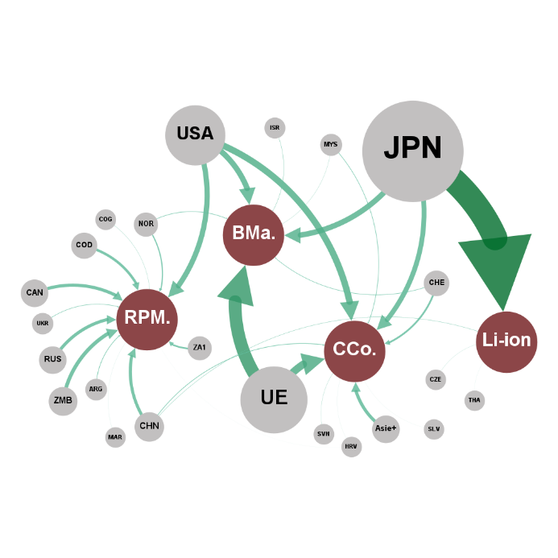
 | 1995 - 2000
 | Noeuds du réseau |  |  | Liens du réseau
 | ID | Label | Attribut | Source | Cible | Poids
 | JPN | JPN | Pays | JPN | Li-ion | 97.5
 | USA | USA | Pays | USA | RPM. | 61.4
 | UE | UE | Pays | UE | BMa | 50.0
 | RUS | RUS | Pays | USA | BMa | 22.0
 | CHN | CHN | Pays | JPN | BMa | 21.4
 | AUS | AUS | Pays | NOR | BMa | 2.2
 | NES_Asia | Asie+ | Pays | CHE | BMa | 2.0
 | CAN | CAN | Pays | ISR | BMa | 1.3
 | BRA | BRA | Pays | MYS | BMa | 0.7
 | ZA1 | ZA1 | Pays | GUY | BMa | 0.2
 | CHE | CHE | Pays | MDG | BMa | 0.1
 | VEN | VEN | Pays | KGZ | BMa | 0.1
 | ARG | ARG | Pays | MOZ | BMa | 0.0
 | UKR | UKR | Pays | CYM | BMa | 0.0
 | NZL | NZL | Pays | IOT | BMa | 0.0
 | MYS | MYS | Pays | TLS | BMa | 0.0
 | NOR | NOR | Pays | UE | CCo | 29.5
 | CUB | CUB | Pays | USA | CCo | 25.4
 | ISL | ISL | Pays | JPN | CCo | 19.1
 | POL | POL | Pays | NES_Asia | CCo | 12.6
 | BHR | BHR | Pays | CHE | CCo | 7.0
 | ZMB | ZMB | Pays | CHN | CCo | 2.4
 | ISR | ISR | Pays | MYS | CCo | 2.2
 | EGY | EGY | Pays | SVN | CCo | 0.8
 | GHA | GHA | Pays | HRV | CCo | 0.3
 | ROU | ROU | Pays | SLV | CCo | 0.3
 | COD | COD | Pays | HUN | CCo | 0.2
 | SVN | SVN | Pays | GUY | CCo | 0.0
 | CMR | CMR | Pays | CMR | CCo | 0.0
 | IDN | IDN | Pays | PRK | CCo | 0.0
 | CZE | CZE | Pays | SOM | CCo | 0.0
 | ARE | ARE | Pays | PCN | CCo | 0.0
 | HRV | HRV | Pays | IOT | CCo | 0.0
 | THA | THA | Pays | VGB | CCo | 0.0
 | SCG | SCG | Pays | CHN | Li-ion | 1.2
 | TKM | TKM | Pays | CZE | Li-ion | 0.6
 | TJK | TJK | Pays | THA | Li-ion | 0.3
 | SLV | SLV | Pays | IDN | Li-ion | 0.2
 | SUR | SUR | Pays | MAC | Li-ion | 0.2
 | KAZ | KAZ | Pays | BGR | Li-ion | 0.0
 | HUN | HUN | Pays | MRT | Li-ion | 0.0
 | ZWE | ZWE | Pays | SOM | Li-ion | 0.0
 | SVK | SVK | Pays | MHL | Li-ion | 0.0
 | MAC | MAC | Pays | NRU | Li-ion | 0.0
 | GUY | GUY | Pays | CHN | RPM. | 18.9
 | BIH | BIH | Pays | ZA1 | RPM. | 7.1
 | MDG | MDG | Pays | JPN | RPM. | 4.2
 | LVA | LVA | Pays | ARG | RPM. | 3.8
 | GAB | GAB | Pays | UKR | RPM. | 2.8
 | EST | EST | Pays | ROU | RPM. | 0.3
 | BLR | BLR | Pays | TKM | RPM. | 0.3
 | COG | COG | Pays | CHE | RPM. | 0.3
 | IRN | IRN | Pays | KAZ | RPM. | 0.2
 | KGZ | KGZ | Pays | HRV | RPM. | 0.2
 | ABW | ABW | Pays | ISL | RPM. | 0.1
 | CIV | CIV | Pays | GAB | RPM. | 0.1
 | MOZ | MOZ | Pays | ZMB | RPM. | 0.1
 | SAU | SAU | Pays | ABW | RPM. | 0.1
 | QAT | QAT | Pays | CIV | RPM. | 0.0
 | PER | PER | Pays | SUR | RPM. | 0.0
 | CYM | CYM | Pays | PER | RPM. | 0.0
 | TZA | TZA | Pays | IRQ | RPM. | 0.0
 | MAR | MAR | Pays | PRK | RPM. | 0.0
 | BGR | BGR | Pays | AFG | RPM. | 0.0
 | IRQ | IRQ | Pays | AND | RPM. | 0.0
 | PRK | PRK | Pays | KGZ | RPM. | 0.0
 | AFG | AFG | Pays | AZE | RPM. | 0.0
 | NGA | NGA | Pays | COD | RPM. | 0.0
 | AND | AND | Pays | ALB | RPM. | 0.0
 | AGO | AGO | Pays | BMU | RPM. | 0.0
 | AZE | AZE | Pays | CPV | RPM. | 0.0
 | LBR | LBR | Pays | COK | RPM. | 0.0
 | GTM | GTM | Pays
 | KWT | KWT | Pays
 | ATG | ATG | Pays
 | LTU | LTU | Pays
 | MRT | MRT | Pays
 | ALB | ALB | Pays
 | PNG | PNG | Pays
 | CAF | CAF | Pays
 | BLZ | BLZ | Pays
 | BMU | BMU | Pays
 | IOT | IOT | Pays
 | BRN | BRN | Pays
 | NCL | NCL | Pays
 | NES_USA | USA+ | Pays
 | NIC | NIC | Pays
 | BDI | BDI | Pays
 | DJI | DJI | Pays
 | SOM | SOM | Pays
 | TLS | TLS | Pays
 | CCK | CCK | Pays
 | ARM | ARM | Pays
 | MNG | MNG | Pays
 | PCN | PCN | Pays
 | ERI | ERI | Pays
 | VGB | VGB | Pays
 | DMA | DMA | Pays
 | CPV | CPV | Pays
 | NRU | NRU | Pays
 | COK | COK | Pays
 | MHL | MHL | Pays
 | Li-ion | Li-ion | Catégories
 | RPM. | RPM. | Catégories
 | Bma | BMa. | Catégories
 | Cco | CCo. | Catégories

Graphique 6a - 2
Titre | Exportations et importations le long de la chaîne de valeur
Sous-titre | (a) - Exportations, 2017-2022
Notes | Les flux commerciaux des différents produits sont regroupés par étapes de la chaîne de valeur indiquées par les cercles ocres. D’amont en aval de la chaîne de valeur, les regroupements sont les suivants : « RPM » : matériaux transformés et raffinés ; « BMa » : matériaux de batteries ; « CCo » : composants de cellules ; « Li-ion » : Batteries et composants de batteries lithium-ion. Les cercles gris contenant les codes ISO représentent les pays/groupes de pays. « AUS » : Australie ; « COD » : République Démocratique du Congo ; « CHN » : Chine ; « HKG » : Hong Kong ; « JPN » : Japon ; « KOR » : Corée ; « UE » : Union européenne ; « USA » : États-Unis. Pour des raisons de lisibilité, seuls les principaux pays sont représentés. L’épaisseur des flèches renvoie à la part de marché du pays concerné. L’importance « globale » du pays (somme de toutes les parts de marché) est indiquée par la taille de son cercle.
Source | Auteurs à partir des données de BACI.

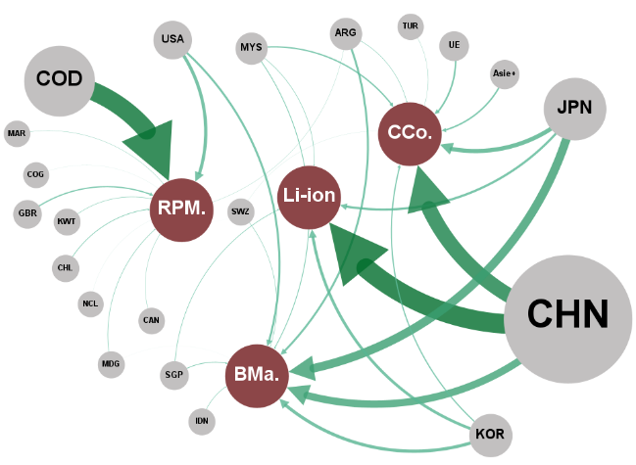
 | 2017 - 2022
 | Noeuds du réseau |  |  | Liens du réseau
 | ID | Label | Attribut | Source | Cible | Poids
 | CHN | CHN | Pays | JPN | BMa | 33.2
 | JPN | JPN | Pays | CHN | BMa | 28.4
 | COD | COD | Pays | KOR | BMa | 12.3
 | USA | USA | Pays | USA | BMa | 8.0
 | RUS | RUS | Pays | ARG | BMa | 7.9
 | CAN | CAN | Pays | MYS | BMa | 3.0
 | KOR | KOR | Pays | SGP | BMa | 2.7
 | AUS | AUS | Pays | IDN | BMa | 1.9
 | ARG | ARG | Pays | SWZ | BMa | 1.8
 | IND | IND | Pays | MDG | BMa | 0.1
 | UE | UE | Pays | TGO | BMa | 0.1
 | MOZ | MOZ | Pays | YEM | BMa | 0.1
 | GBR | GBR | Pays | BIH | BMa | 0.1
 | NES_Asia | Asie+ | Pays | LAO | BMa | 0.1
 | MYS | MYS | Pays | BRN | BMa | 0.0
 | ISL | ISL | Pays | GNQ | BMa | 0.0
 | ARE | ARE | Pays | HTI | BMa | 0.0
 | ZAF | ZAF | Pays | DJI | BMa | 0.0
 | SAU | SAU | Pays | MRT | BMa | 0.0
 | COL | COL | Pays | GMB | BMa | 0.0
 | CHL | CHL | Pays | SOM | BMa | 0.0
 | SGP | SGP | Pays | PCN | BMa | 0.0
 | PHL | PHL | Pays | GTM | BMa | 0.0
 | KWT | KWT | Pays | SLE | BMa | 0.0
 | BHR | BHR | Pays | COM | BMa | 0.0
 | IDN | IDN | Pays | PRK | BMa | 0.0
 | SWZ | SWZ | Pays | BEN | BMa | 0.0
 | NZL | NZL | Pays | GNB | BMa | 0.0
 | OMN | OMN | Pays | TON | BMa | 0.0
 | KAZ | KAZ | Pays | PLW | BMa | 0.0
 | PNG | PNG | Pays | SHN | BMa | 0.0
 | NCL | NCL | Pays | NIU | BMa | 0.0
 | TUR | TUR | Pays | ATF | BMa | 0.0
 | IRN | IRN | Pays | CHN | CCo | 58.0
 | TJK | TJK | Pays | JPN | CCo | 16.3
 | ISR | ISR | Pays | UE | CCo | 6.3
 | MDG | MDG | Pays | NES_Asia | CCo | 5.8
 | CUB | CUB | Pays | MYS | CCo | 5.3
 | QAT | QAT | Pays | KOR | CCo | 4.6
 | CMR | CMR | Pays | ARG | CCo | 1.7
 | VEN | VEN | Pays | TUR | CCo | 1.1
 | GHA | GHA | Pays | SWZ | CCo | 0.4
 | MAR | MAR | Pays | KHM | CCo | 0.1
 | JOR | JOR | Pays | PRY | CCo | 0.1
 | ZMB | ZMB | Pays | SLV | CCo | 0.1
 | ZWE | ZWE | Pays | BIH | CCo | 0.0
 | KHM | KHM | Pays | BHR | CCo | 0.0
 | AZE | AZE | Pays | MNG | CCo | 0.0
 | TGO | TGO | Pays | GNQ | CCo | 0.0
 | YEM | YEM | Pays | PCN | CCo | 0.0
 | BIH | BIH | Pays | TKL | CCo | 0.0
 | BHS | BHS | Pays | IOT | CCo | 0.0
 | LAO | LAO | Pays | CCK | CCo | 0.0
 | URY | URY | Pays | CHN | Li-ion | 76.1
 | COG | COG | Pays | KOR | Li-ion | 10.9
 | TKM | TKM | Pays | JPN | Li-ion | 8.8
 | MNE | MNE | Pays | SGP | Li-ion | 2.2
 | PRY | PRY | Pays | MYS | Li-ion | 1.9
 | SLV | SLV | Pays | PRK | Li-ion | 0.0
 | BRN | BRN | Pays | ASM | Li-ion | 0.0
 | GNQ | GNQ | Pays | CHN | RPM. | 39.2
 | HTI | HTI | Pays | COD | RPM. | 30.1
 | UKR | UKR | Pays | USA | RPM. | 18.0
 | MNG | MNG | Pays | GBR | RPM. | 5.8
 | DJI | DJI | Pays | CHL | RPM. | 2.8
 | TZA | TZA | Pays | KWT | RPM. | 2.0
 | IRQ | IRQ | Pays | ARG | RPM. | 1.0
 | MRT | MRT | Pays | KAZ | RPM. | 0.3
 | PSE | PSE | Pays | COL | RPM. | 0.2
 | GMB | GMB | Pays | JOR | RPM. | 0.2
 | CHE | CHE | Pays | URY | RPM. | 0.1
 | SOM | SOM | Pays | TKM | RPM. | 0.1
 | KGZ | KGZ | Pays | COG | RPM. | 0.1
 | GEO | GEO | Pays | UKR | RPM. | 0.0
 | PCN | PCN | Pays | NCL | RPM. | 0.0
 | GTM | GTM | Pays | CHE | RPM. | 0.0
 | SLE | SLE | Pays | KGZ | RPM. | 0.0
 | PAN | PAN | Pays | GEO | RPM. | 0.0
 | PRK | PRK | Pays | DJI | RPM. | 0.0
 | MAC | MAC | Pays | GNQ | RPM. | 0.0
 | COM | COM | Pays | VGB | RPM. | 0.0
 | BEN | BEN | Pays | VCT | RPM. | 0.0
 | LBY | LBY | Pays | TKL | RPM. | 0.0
 | TKL | TKL | Pays | SWZ | RPM. | 0.0
 | VGB | VGB | Pays | CYM | RPM. | 0.0
 | SDN | SDN | Pays | ATF | RPM. | 0.0
 | GNB | GNB | Pays | SYC | RPM. | 0.0
 | TON | TON | Pays | CXR | RPM. | 0.0
 | NAM | NAM | Pays | CCK | RPM. | 0.0
 | RWA | RWA | Pays
 | AND | AND | Pays
 | IOT | IOT | Pays
 | VCT | VCT | Pays
 | PLW | PLW | Pays
 | SHN | SHN | Pays
 | NIU | NIU | Pays
 | CCK | CCK | Pays
 | CYM | CYM | Pays
 | ABW | ABW | Pays
 | BLZ | BLZ | Pays
 | ASM | ASM | Pays
 | ATF | ATF | Pays
 | FJI | FJI | Pays
 | SYC | SYC | Pays
 | CXR | CXR | Pays
 | TCA | TCA | Pays
 | Li-ion | Li-ion | Catégories
 | CCo | Cco. | Catégories
 | RPM. | RPM. | Catégories
 | BMa | Bma | Catégories

Graphique 6b - 1
Titre | Exportations et importations le long de la chaîne de valeur
Sous-titre | (b) - Importations, 1995-2000
Notes | Les flux commerciaux des différents produits sont regroupés par étapes de la chaîne de valeur indiquées par les cercles ocres. D’amont en aval de la chaîne de valeur, les regroupements sont les suivants : « RPM » : matériaux transformés et raffinés ; « BMa » : matériaux de batteries ; « CCo » : composants de cellules ; « Li-ion » : Batteries et composants de batteries lithium-ion. Les cercles gris contenant les codes ISO représentent les pays/groupes de pays. « AUS » : Australie ; « COD » : République Démocratique du Congo ; « CHN » : Chine ; « HKG » : Hong Kong ; « JPN » : Japon ; « KOR » : Corée ; « UE » : Union européenne ; « USA » : États-Unis. Pour des raisons de lisibilité, seuls les principaux pays sont représentés. L’épaisseur des flèches renvoie à la part de marché du pays concerné. L’importance « globale » du pays (somme de toutes les parts de marché) est indiquée par la taille de son cercle.
Source | Auteurs à partir des données de BACI.

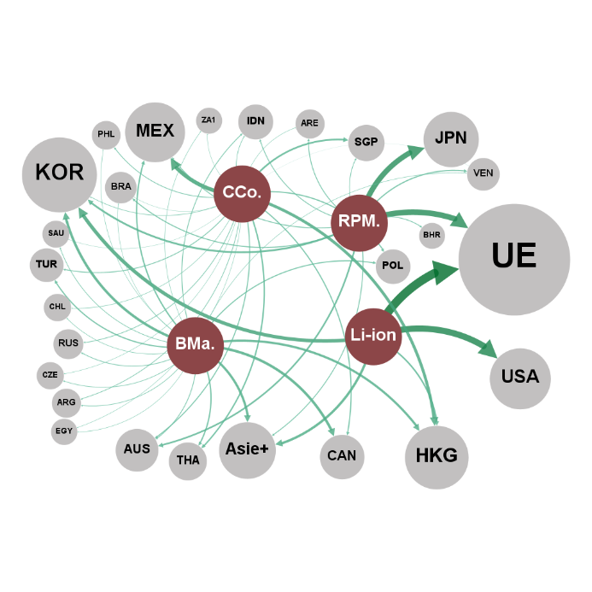
 | 1995 - 2000
 | Noeuds du réseau |  |  | Liens du réseau
 | ID | Label | Attribut | Source | Cible | Poids
 | batteries and batteries components | Li-ion | Catégories | Li-ion | UE | 30.3
 | cell components | CCo. | Catégories | Li-ion | USA | 22.2
 | refined and processed materials | RPM. | Catégories | Li-ion | KOR | 12.4
 | battery materials | BMa. | Catégories | Li-ion | NES_Asia | 8.5
 | UE | UE | Pays | Li-ion | HKG | 5.5
 | JPN | JPN | Pays | BMa. | CAN | 9.1
 | USA | USA | Pays | BMa. | KOR | 9.0
 | MEX | MEX | Pays | BMa. | NES_Asia | 8.2
 | KOR | KOR | Pays | BMa. | HKG | 7.9
 | AUS | AUS | Pays | BMa. | MEX | 4.8
 | HKG | HKG | Pays | BMa. | THA | 4.5
 | CAN | CAN | Pays | BMa. | TUR | 4.1
 | NES_Asia | Asie+ | Pays | BMa. | POL | 3.6
 | VEN | VEN | Pays | BMa. | IDN | 2.8
 | SGP | SGP | Pays | BMa. | AUS | 2.7
 | BRA | BRA | Pays | BMa. | RUS | 2.6
 | THA | THA | Pays | BMa. | SAU | 2.3
 | IDN | IDN | Pays | BMa. | ARG | 2.1
 | TUR | TUR | Pays | BMa. | CZE | 2.1
 | BHR | BHR | Pays | BMa. | CHL | 1.8
 | POL | POL | Pays | BMa. | VEN | 1.6
 | ARE | ARE | Pays | BMa. | ZA1 | 1.6
 | NZL | NZL | Pays | BMa. | IND | 1.6
 | NOR | NOR | Pays | BMa. | PHL | 1.5
 | RUS | RUS | Pays | BMa. | EGY | 1.5
 | PHL | PHL | Pays | BMa. | CHN | 1.4
 | ARG | ARG | Pays | BMa. | BRA | 1.4
 | SAU | SAU | Pays | BMa. | IRN | 1.2
 | CZE | CZE | Pays | CCo. | MEX | 13.7
 | CHL | CHL | Pays | CCo. | HKG | 10.3
 | ZA1 | ZA1 | Pays | CCo. | SGP | 6.0
 | IND | IND | Pays | CCo. | THA | 4.9
 | EGY | EGY | Pays | CCo. | POL | 3.9
 | CHN | CHN | Pays | CCo. | CAN | 3.9
 | IRN | IRN | Pays | CCo. | AUS | 3.5
 | ROU | ROU | Pays | CCo. | TUR | 2.9
 | DZA | DZA | Pays | CCo. | PHL | 2.7
 | UKR | UKR | Pays | CCo. | RUS | 2.4
 | VNM | VNM | Pays | CCo. | ARG | 2.3
 | MAR | MAR | Pays | CCo. | IDN | 2.1
 | COL | COL | Pays | CCo. | KOR | 2.0
 |  |  |  | CCo. | NOR | 1.7
 |  |  |  | CCo. | CHL | 1.7
 |  |  |  | CCo. | ARE | 1.5
 |  |  |  | CCo. | EGY | 1.4
 |  |  |  | CCo. | CZE | 1.4
 |  |  |  | CCo. | ZA1 | 1.2
 |  |  |  | CCo. | ROU | 1.1
 |  |  |  | CCo. | IRN | 1.1
 |  |  |  | CCo. | BRA | 1.0
 |  |  |  | CCo. | SAU | 1.0
 |  |  |  | CCo. | DZA | 1.0
 |  |  |  | CCo. | UKR | 1.0
 |  |  |  | CCo. | VNM | 0.9
 |  |  |  | CCo. | VEN | 0.8
 |  |  |  | CCo. | MAR | 0.8
 |  |  |  | CCo. | COL | 0.7
 |  |  |  | RPM. | AUS | 11.5
 |  |  |  | RPM. | CAN | 10.2
 |  |  |  | RPM. | UE | 7.2
 |  |  |  | RPM. | VEN | 6.0
 |  |  |  | RPM. | KOR | 5.6
 |  |  |  | RPM. | BRA | 5.1
 |  |  |  | RPM. | MEX | 4.5
 |  |  |  | RPM. | IDN | 4.3
 |  |  |  | RPM. | BHR | 4.1
 |  |  |  | RPM. | ARE | 3.4
 |  |  |  | RPM. | NZL | 3.3
 |  |  |  | RPM. | NOR | 3.3
 |  |  |  | RPM. | NES_Asia | 3.1
 |  |  |  | RPM. | RUS | 2.8
 |  |  |  | RPM. | POL | 2.3
 |  |  |  | RPM. | SGP | 2.0

Graphique 6b - 2
Titre | Exportations et importations le long de la chaîne de valeur
Sous-titre | (b) - Importations, 2017-2022
Notes | Les flux commerciaux des différents produits sont regroupés par étapes de la chaîne de valeur indiquées par les cercles ocres. D’amont en aval de la chaîne de valeur, les regroupements sont les suivants : « RPM » : matériaux transformés et raffinés ; « BMa » : matériaux de batteries ; « CCo » : composants de cellules ; « Li-ion » : Batteries et composants de batteries lithium-ion. Les cercles gris contenant les codes ISO représentent les pays/groupes de pays. « AUS » : Australie ; « COD » : République Démocratique du Congo ; « CHN » : Chine ; « HKG » : Hong Kong ; « JPN » : Japon ; « KOR » : Corée ; « UE » : Union européenne ; « USA » : États-Unis. Pour des raisons de lisibilité, seuls les principaux pays sont représentés. L’épaisseur des flèches renvoie à la part de marché du pays concerné. L’importance « globale » du pays (somme de toutes les parts de marché) est indiquée par la taille de son cercle.
Source | Auteurs à partir des données de BACI.

 | 2017 - 2022
 | Noeuds du réseau |  |  | Liens du réseau
 | ID | Label | Attribut | Source | Cible | Poids
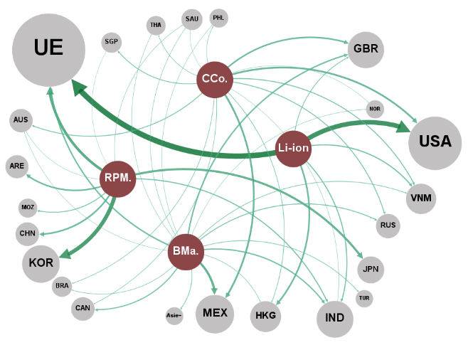
 | Li-ion | Li-ion | Catégories | BMa. | MEX | 12.0
 | RPM. | RPM. | Catégories | BMa. | UE | 7.5
 | BMa. | BMa. | Catégories | BMa. | GBR | 7.4
 | CCo. | CCo. | Catégories | BMa. | IND | 6.8
 | UE | UE | Pays | BMa. | CAN | 5.7
 | USA | USA | Pays | BMa. | RUS | 4.7
 | KOR | KOR | Pays | BMa. | NES_Asia | 3.7
 | CHN | CHN | Pays | BMa. | TUR | 3.4
 | JPN | JPN | Pays | BMa. | VNM | 3.4
 | MEX | MEX | Pays | BMa. | BRA | 2.8
 | ARE | ARE | Pays | BMa. | HKG | 2.8
 | HKG | HKG | Pays | BMa. | SAU | 2.4
 | GBR | GBR | Pays | BMa. | PER | 2.2
 | TUR | TUR | Pays | BMa. | THA | 2.1
 | IND | IND | Pays | BMa. | NOR | 2.1
 | VNM | VNM | Pays | BMa. | PHL | 2.0
 | CAN | CAN | Pays | BMa. | AUS | 2.0
 | MOZ | MOZ | Pays | BMa. | ZAF | 1.8
 | RUS | RUS | Pays | BMa. | EGY | 1.3
 | AUS | AUS | Pays | BMa. | COL | 1.2
 | SGP | SGP | Pays | BMa. | MKD | 1.1
 | NES_Asia | Asie+ | Pays | BMa. | CHL | 1.0
 | BRA | BRA | Pays | CCo. | MEX | 9.6
 | THA | THA | Pays | CCo. | USA | 9.5
 | PHL | PHL | Pays | CCo. | GBR | 8.4
 | SAU | SAU | Pays | CCo. | VNM | 5.0
 | PER | PER | Pays | CCo. | RUS | 4.6
 | NOR | NOR | Pays | CCo. | AUS | 4.5
 | ZAF | ZAF | Pays | CCo. | SGP | 4.3
 | CHE | CHE | Pays | CCo. | HKG | 3.3
 | EGY | EGY | Pays | CCo. | BRA | 3.0
 | DZA | DZA | Pays | CCo. | THA | 2.9
 | MAR | MAR | Pays | CCo. | CAN | 2.9
 | COL | COL | Pays | CCo. | PHL | 2.6
 | IDN | IDN | Pays | CCo. | IND | 2.0
 | KAZ | KAZ | Pays | CCo. | NOR | 1.9
 | BGD | BGD | Pays | CCo. | SAU | 1.8
 | UKR | UKR | Pays | CCo. | CHE | 1.6
 | CHL | CHL | Pays | CCo. | DZA | 1.3
 | MKD | MKD | Pays | CCo. | MAR | 1.3
 | PAK | PAK | Pays | CCo. | EGY | 1.2
 | IRQ | IRQ | Pays | CCo. | IDN | 1.1
 |  |  |  | CCo. | KAZ | 1.1
 |  |  |  | CCo. | BGD | 1.1
 |  |  |  | CCo. | UKR | 1.1
 |  |  |  | CCo. | CHL | 1.1
 |  |  |  | CCo. | PAK | 1.0
 |  |  |  | CCo. | ZAF | 1.0
 |  |  |  | CCo. | IRQ | 0.9
 |  |  |  | Li-ion | UE | 29.7
 |  |  |  | Li-ion | USA | 24.9
 |  |  |  | Li-ion | HKG | 8.8
 |  |  |  | Li-ion | VNM | 6.1
 |  |  |  | Li-ion | IND | 5.6
 |  |  |  | Li-ion | GBR | 4.0
 |  |  |  | RPM. | KOR | 21.3
 |  |  |  | RPM. | UE | 14.1
 |  |  |  | RPM. | ARE | 9.0
 |  |  |  | RPM. | JPN | 7.5
 |  |  |  | RPM. | IND | 5.7
 |  |  |  | RPM. | MOZ | 5.3
 |  |  |  | RPM. | AUS | 4.6
 |  |  |  | RPM. | CAN | 3.8
 |  |  |  | RPM. | RUS | 2.6
 |  |  |  | RPM. | SAU | 2.5
 |  |  |  | RPM. | ZAF | 1.7
 |  |  |  | RPM. | SGP | 1.7

Graphique 7
Titre | Parts de marché (ventes en 2023) par fabricant de batteries lithium-ion pour véhicules électriques
Source | Auteurs à partir des données de SNE Research (2024).

CORÉE DU SUD
 | AUTRES | Autres | 11.7%
 | CHINE | CATL | 30.6%
 | CHINE | BYD | 10.6%
 | CHINE | CALB | 2.4%
 | CHINE | EVE | 2.3%
 | CHINE | Guoxuan | 1.8%
 | CHINE | Farasis | 1.8%
 | CHINE | Sunwoda | 1.1%
 | CHINE | SVOLT | 1.0%
 | COREE DU SUD | LGES | 16.4%
 | COREE DU SUD | SDI | 7.8%
 | COREE DU SUD | SK On | 7.5%
 | JAPON | Panasonic | 3.6%
 | JAPON | PPES | 1.0%
 | JAPON | AESC | 0.6%

Graphique 8
Titre | Évolution et localisation des capacités européennes de production de batteries Li-ion
Source | Auteurs à partir des données de Ratel consulting (2023).

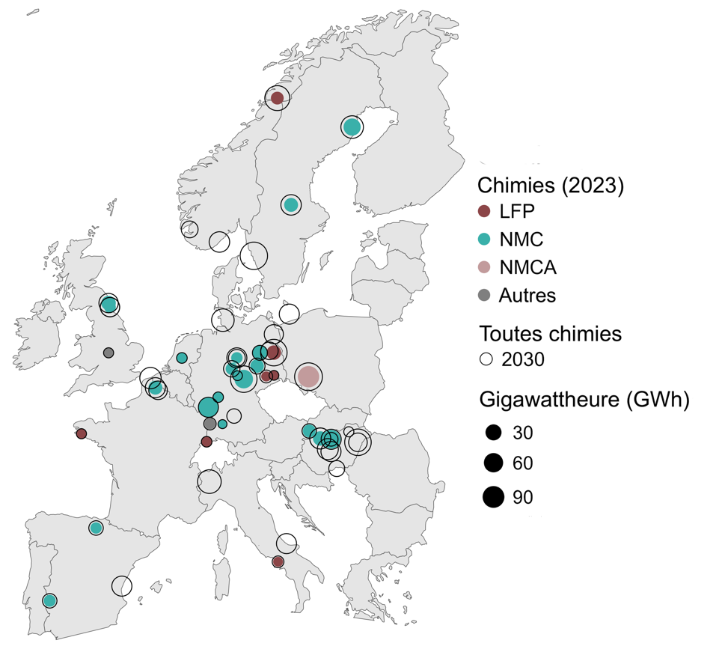
 | Année | Capacité | Chimie | Longitude | Latitude |  | 2023 | 2030
 | 2023 | 10 | LFP | 13.8204336 | 52.4240211 | Amérique du Nord | 295.3 | 1405.2
 | 2023 | 5 | LFP | 14.1419749 | 66.3137122 | Chine | 1290.2 | 3538.6
 | 2023 | 1 | LFP | 7.5885761 | 47.5595986 | Europe | 281.9 | 1784.9
 | 2023 | 0.5 | LFP | 13.1167196 | 51.1229322
 | 2023 | 0.5 | LFP | -4.027388 | 47.996387
 | 2023 | 0.4 | LFP | 14.2134347 | 41.0085381
 | 2023 | 0.3 | LFP | 13.8321542 | 51.1831331
 | 2023 | 40 | NMC | 7.7491265 | 49.4400657
 | 2023 | 30 | NMC | 11.0287364 | 50.9777974
 | 2023 | 30 | NMC | 19.1401 | 47.6942
 | 2023 | 22 | NMC | 21.0869038 | 64.7343288
 | 2023 | 12 | NMC | 12.5316444 | 52.4125287
 | 2023 | 10 | NMC | -1.510277 | 55.126957
 | 2023 | 9.8 | NMC | 18.1267006 | 47.7390852
 | 2023 | 8 | NMC | 2.83204 | 50.510541
 | 2023 | 8 | NMC | 15.4234561 | 60.4856426
 | 2023 | 7.5 | NMC | 19.1402 | 47.6943
 | 2023 | 7.5 | NMC | 18.1267006 | 47.7390852
 | 2023 | 7 | NMC | 12.264448 | 51.6914384
 | 2023 | 5 | NMC | 17.1077477 | 48.1485965
 | 2023 | 3.5 | NMC | 9.9158 | 51.5413
 | 2023 | 3 | NMC | -6.9706535 | 38.8794495
 | 2023 | 2.5 | NMC | -1.38145 | 54.904449
 | 2023 | 2 | NMC | -2.6732421 | 42.8531869
 | 2023 | 2 | NMC | 10.3899126 | 52.1378659
 | 2023 | 1 | NMC | 5.291266 | 52.132633
 | 2023 | 0.5 | NMC | 8.6634007 | 49.9914663
 | 2023 | 0.3 | NMC | 10.451526 | 51.165691
 | 2023 | 0.1 | NMC | 9.0576448 | 48.5216364
 | 2023 | 50 | NMCA | 17.0385376 | 51.1078852
 | 2023 | 1.5 | Autre | 7.8935135 | 48.5411474
 | 2023 | 0.5 | Autre | -1.5089521 | 52.4128163
 | 2030 | 115 | 2030 | 17.0385376 | 51.1078852
 | 2030 | 110 | 2030 | 11.9670171 | 57.7072326
 | 2030 | 100 | 2030 | 21.6259782 | 47.531399
 | 2030 | 100 | 2030 | 11.0287364 | 50.9777974
 | 2030 | 100 | 2030 | 13.8204336 | 52.4240211
 | 2030 | 83 | 2030 | 14.1419749 | 66.3137122
 | 2030 | 70 | 2030 | 7.8410536 | 45.3845256
 | 2030 | 60 | 2030 | 21.0869038 | 64.7343288
 | 2030 | 60 | 2030 | 9.0929015 | 54.1948456
 | 2030 | 50 | 2030 | 2.3767763 | 51.0343684
 | 2030 | 47.3 | 2030 | 18.1267006 | 47.7390852
 | 2030 | 47.3 | 2030 | 18.1267006 | 47.7390852
 | 2030 | 47.3 | 2030 | 18.82853 | 47.15765
 | 2030 | 43 | 2030 | 8.7724499 | 58.4617568
 | 2030 | 43 | 2030 | 15.4234561 | 60.4856426
 | 2030 | 40 | 2030 | 14.9952839 | 42.0005331
 | 2030 | 40 | 2030 | 19.1227831 | 47.026444
 | 2030 | 40 | 2030 | 15.2551 | 54.526
 | 2030 | 40 | 2030 | 2.83204 | 50.510541
 | 2030 | 40 | 2030 | 7.7491265 | 49.4400657
 | 2030 | 40 | 2030 | 19.1401 | 47.6942
 | 2030 | 40 | 2030 | -0.2784 | 39.6801
 | 2030 | 40 | 2030 | 10.3899 | 52.1379
 | 2030 | 35 | 2030 | -1.510277 | 55.126957
 | 2030 | 35 | 2030 | -1.38145 | 54.904449
 | 2030 | 35 | 2030 | -1.38113 | 54.9069
 | 2030 | 34 | 2030 | 13.8216428 | 53.427803
 | 2030 | 30 | 2030 | 3.080602 | 50.367874
 | 2030 | 30 | 2030 | 21.6254 | 47.5289
 | 2030 | 24 | 2030 | 13.41144 | 52.52343
 | 2030 | 20 | 2030 | 10.3899126 | 52.1378659
 | 2030 | 20 | 2030 | 6.0143431 | 59.1489544
 | 2030 | 18 | 2030 | 9.9158 | 51.5413
 | 2030 | 16 | 2030 | 19.65763 | 46.0969581
 | 2030 | 16 | 2030 | 12.264448 | 51.6914384
 | 2030 | 12 | 2030 | 12.5316444 | 52.4125287
 | 2030 | 10 | 2030 | -2.6732421 | 42.8531869
 | 2030 | 10 | 2030 | -6.9706535 | 38.8794495
 | 2030 | 10 | 2030 | 17.1077477 | 48.1485965
 | 2030 | 10 | 2030 | 10.1301513 | 48.9626833
 | 2030 | 7.5 | 2030 | 19.1402 | 47.6943
 | 2030 | 5 | 2030 | 13.1167196 | 51.1229322
 | 2030 | 4 | 2030 | 7.8935135 | 48.5411474
 | 2030 | 2.5 | 2030 | 14.2134347 | 41.0085381
 | 2030 | 1 | 2030 | 5.291266 | 52.132633
 | 2030 | 1 | 2030 | 7.5885761 | 47.5595986
 | 2030 | 0.8 | 2030 | 8.6634007 | 49.9914663
 | 2030 | 0.5 | 2030 | -1.5089521 | 52.4128163
 | 2030 | 0.5 | 2030 | -4.027388 | 47.996387
 | 2030 | 0.5 | 2030 | 20.7784384 | 48.1034775
 | 2030 | 0.3 | 2030 | 13.8321542 | 51.1831331
 | 2030 | 0.3 | 2030 | 10.451526 | 51.165691
 | 2030 | 0.1 | 2030 | 9.0576448 | 48.5216364

